Sheet1
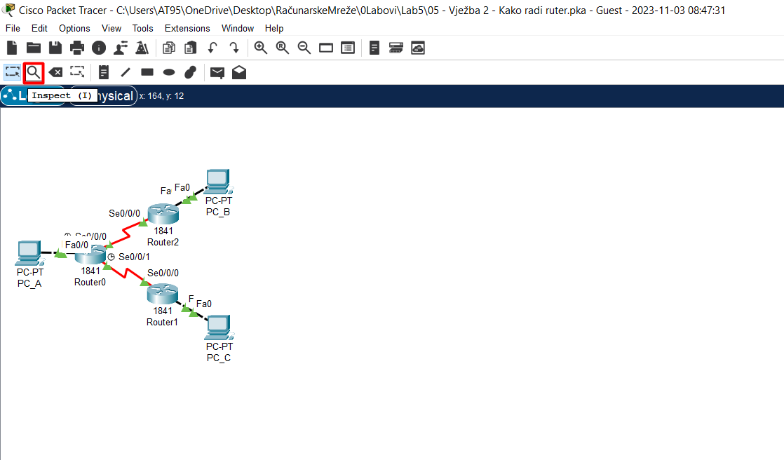
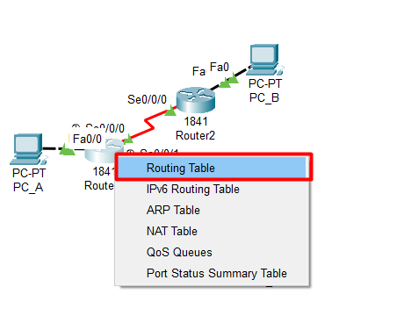

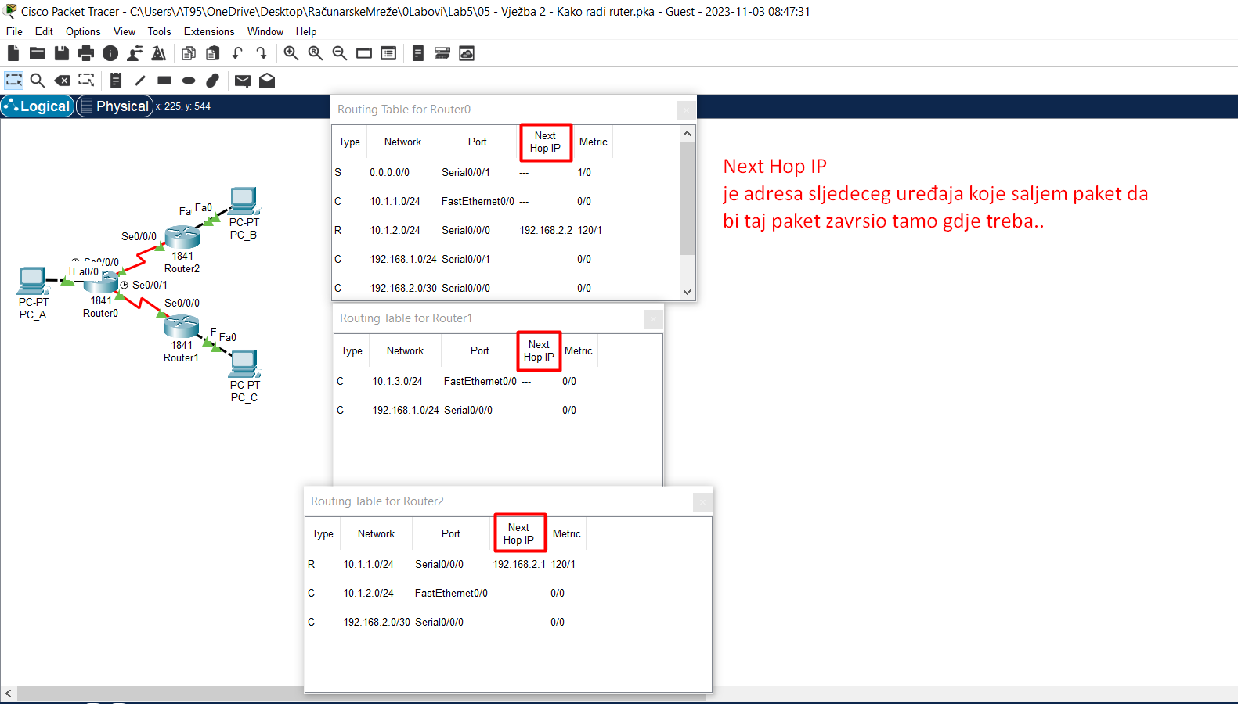
 |  |  | 1. Direktno povezane mreže, C-Connected..
 |  |  | Ono što je zanimljivo za direktno povezane mreže jeste to što će ruter njih direktno da unese u
 |  |  | svoju tabelu rutiranja i to onda čim upalimo odgovarajući Interface i istom dodijelimo IP Address..

 |  |  | 2. Udaljene mreže..za razliku od direktnih mreža čiji se podaci automatski upisuju u tabelu
 |  |  | rutiranja( opisano pod 1.)..ove mreže ruter mora da nauči uz moju pomoć, tj. uz pomoć administratora!!!
 |  |  | Postoje dva načina da naučimo ruter:
 |  |  | 2.1) Statički -"Ta udaljena mreža ti je u tom pravcu.."
 |  |  | Bitno je za svaki ruter uočiti šta su mu udaljene mreže i reći pravac za tu mrežu..
 |  |  | Reći pravac za tu mrežu ..znači uputiti moj ruter na sljedeći ruter kojem šalje da bi taj paket na kraju
 |  |  | završio do udaljene mreže..
 |  |  | Taj sljedeći ruter u nizu se naziva Next-Hop-IP i tako je uknjiženo i u tabeli rutiranja!
 |  |  | Default Route = 0.0.0.0
 |  |  | i ona znači da će ruter nju koristiti ako ne zna doći do neke mreže na drugi način ..
 |  |  | Znači, ako ruter ne zna šta će sa paketom, on ga neće odbaciti već će ga poslati na Default Route..
 |  |  | Pošto po default-u ruter obacuje paket ako ne može pronaći odgovarajući zapis u tabeli rutiranja..
 |  |  | Što znači, ako ruter ima Default Route isti nikada neće odbaciti paket..
 |  |  | 2.2) Dinamički..što je već mimo ovoga kursa..

Pogledaj video i shvati razliku između Router && Switch. To se da vidjeti tako što pred kraj sage dođe do riječi o tome kako je rutiranje uspješno obavljeno ali samo u jednom smjeru..

Rezime:

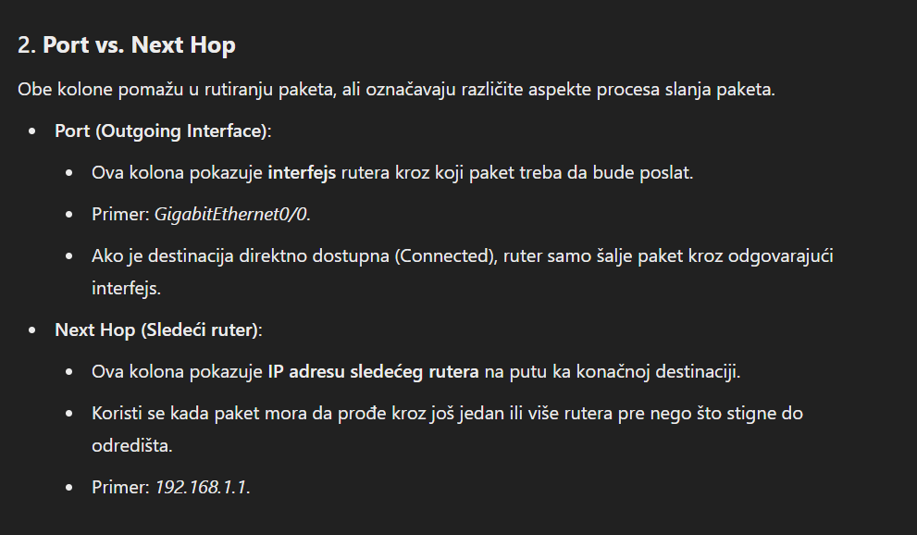
1. Direktno povezane mreže, C-Connected..
Ono što je zanimljivo za direktno povezane mreže jeste to što će ruter njih direktno da unese u
svoju tabelu rutiranja i to onda čim upalimo odgovarajući Interface i istom dodijelimo IP Address..

2. Udaljene mreže..za razliku od direktnih mreža čiji se podaci automatski upisuju u tabelu
rutiranja( opisano pod 1.)..ove mreže ruter mora da nauči uz moju pomoć, tj. uz pomoć administratora!!!
Postoje dva načina da naučimo ruter:
2.1) Statički -"Ta udaljena mreža ti je u tom pravcu.."
Bitno je za svaki ruter uočiti šta su mu udaljene mreže i reći pravac za tu mrežu..
Reći pravac za tu mrežu ..znači uputiti moj ruter na sljedeći ruter kojem šalje da bi taj paket na kraju
završio do udaljene mreže..
Taj sljedeći ruter u nizu se naziva Next-Hop-IP i tako je uknjiženo i u tabeli rutiranja!
Default Route = 0.0.0.0
i ona znači da će ruter nju koristiti ako ne zna doći do neke mreže na drugi način ..
Znači, ako ruter ne zna šta će sa paketom, on ga neće odbaciti već će ga poslati na Default Route..
Pošto po default-u ruter obacuje paket ako ne može pronaći odgovarajući zapis u tabeli rutiranja..
Što znači, ako ruter ima Defaulr Route isti nikada neće odbaciti paket..

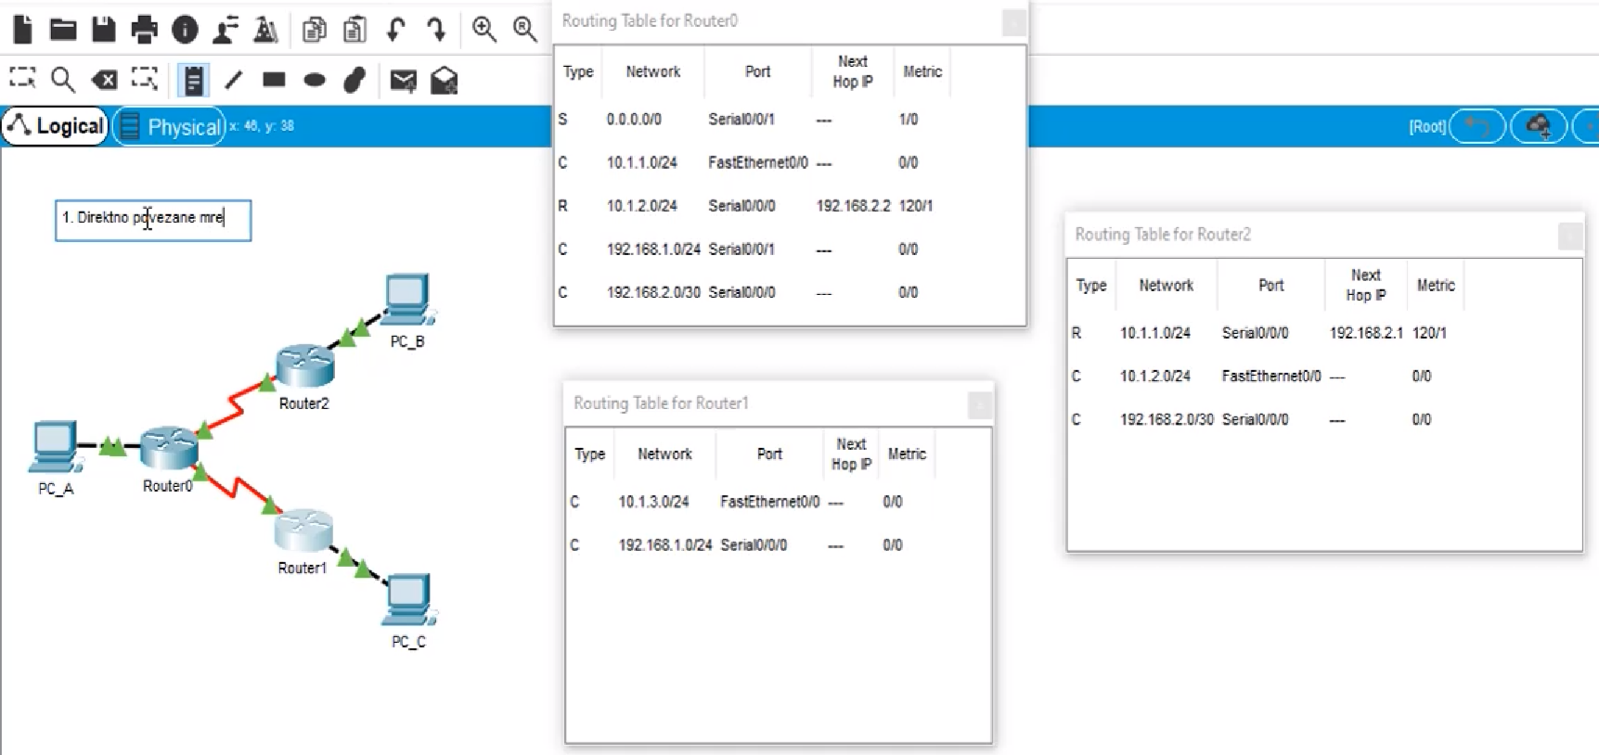
 |  |  | Routing Table For Router0:
 |  |  | S-statički konfigurisana Default Route. To znači, ako Router0 primi paket i ne za šta da radi
 |  |  | sa njim on neće odbaciti-uništiti isti nego će ga proslijediti na Serial10/0/0/1 port što je ako se ne varam
 |  |  | serijski port od Router1..
 |  |  | C-3 direktno povezane rute, ova sa IPv4: 10.1.1.0/24 je veza sa računarom PC_A, a preostale
 |  |  | dvije su adrese portova od Router1,2..
 |  |  | R-preko protokola RIP( Routing Information Protocol ) ovaj Router0 je naučio i zna da dođe do PC_B..

 |  |  | Na isti način se čitaju i Routing tabela za Router1,2 redom..

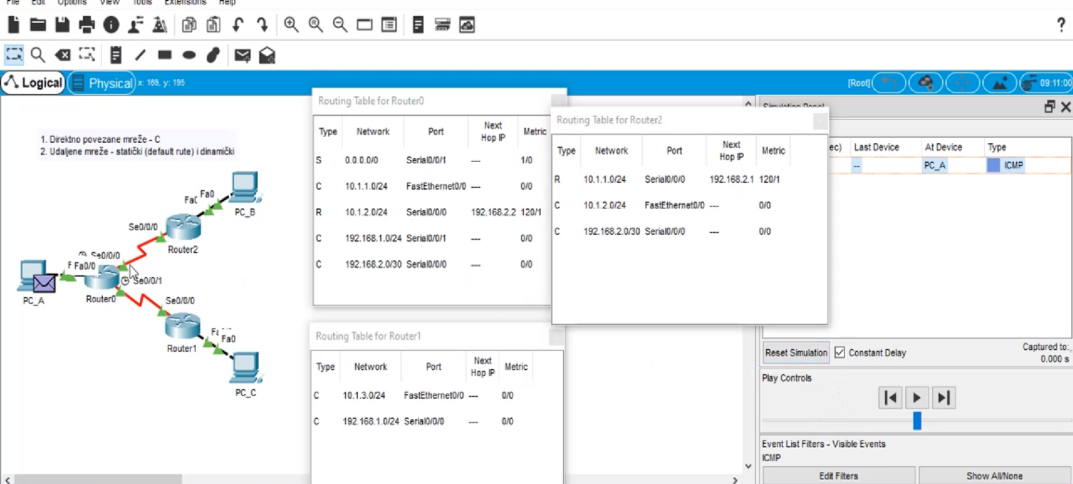
Slijedi simulacija-komunikacije PC_A-PC_B:
 |  |  |  | U EthernetFrame enkapsuliran je IPv4 paket:
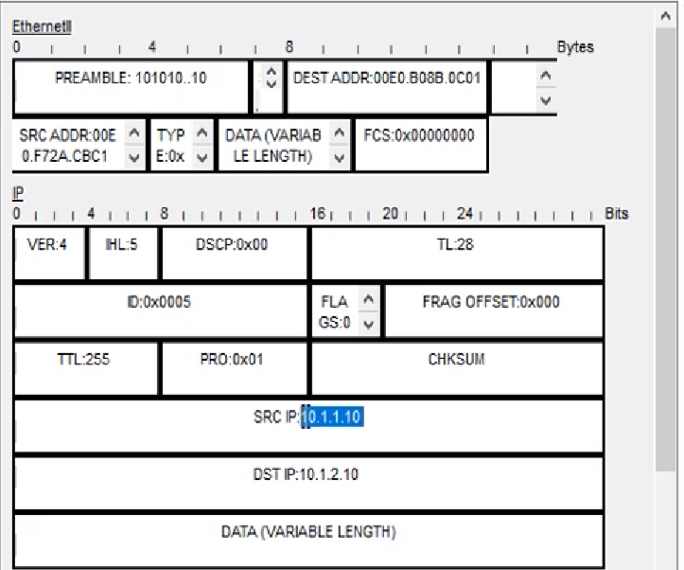

 |  |  |  | Računar PC_A može samo da zaključi to da 10.1.2.10 adresa nije u njegovoj mreži i on
 |  |  |  | (ma da i nema drugog izbora..) tu adresu šalje na "svoj-default-gateway" što je
 |  |  |  | interfejs rutera na koji je on povezan..

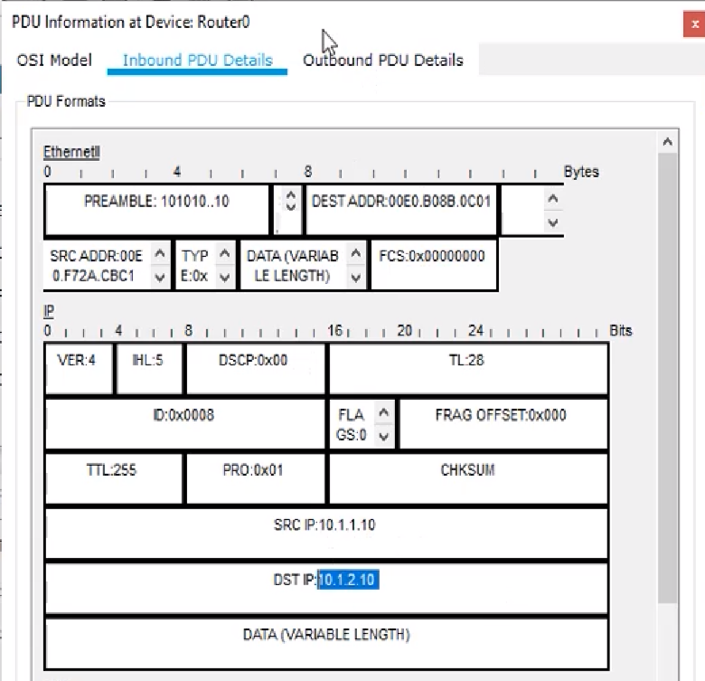
 |  | Paket je došao do Router0, isti čita Destination IP: 10.1.2.10 i zatim gleda u svoju tabelu rutiranja.
 |  | U tabeli rutiranja ima 1/1 match, preko R protokola on je naučio da je to adresa od PC_B što
 |  | znači da će on paket sada da šalje na serijski-interfejs Router2..
 |  | Router2 čita Dest IP, gleda u svoju tabelu rutiranja i u njoj uočava C jer je isti taj ruter direktno povezan sa PC_B!!
 |  | PC_B prima paket, elem, rutiranje će biti uspješno samo ako postoji i ruta za nazad..
 |  | Znači, dvosmjerna komunikacija!!

 |  | Logično: PC_B kad vraća/šalje paket, on zaključuje da PC_A nije u njegovoj mreži tako da on paket šalje
 |  | na svoj DefaultGateway što je ništa drugo nego interfejs od Router2..
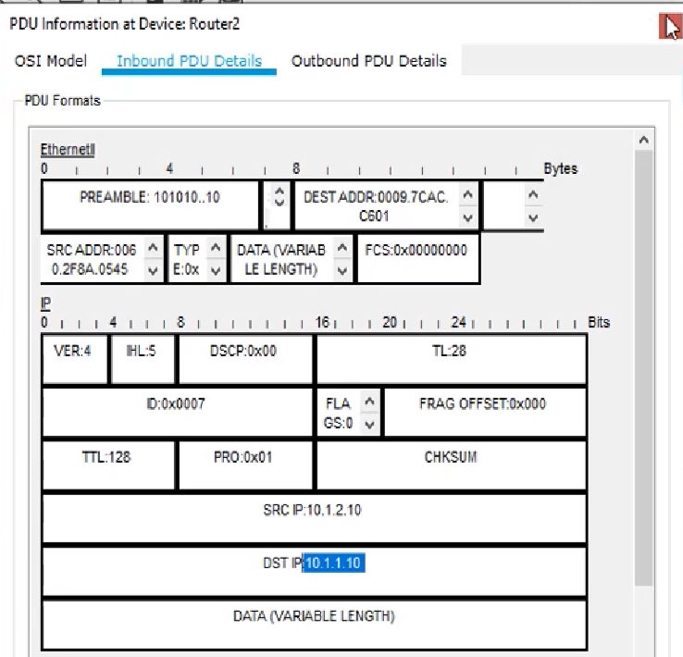

 |  | Opet, Router2 čita DST IP polje IPv4 paketa i zatim gleda u svoju tabelu rutiranja.
 |  | U istoj on vidi da paket za tu adresu treba da pošalje na svoj NextHop..
 |  | Tako i biva, kako je Router0-C-PC_A paket stiže na odgovarajuću destinaciju i ovo rutiranje je uspješno!!

Prelazimo na simulaciju-Scenario1: | PC_A - PC_C komunikacija..
 | Identično, PC_A, prvo, šalje paket na svoj DefaultGateway (Razlog za to je već odavno poznat..)..


 |  |  |  |  | Ovu adresu Router0 nema u svojoj tabeli rutiranja ali pošto isti ima
 |  |  |  |  | statičku rutu ka Router1 on će onda taj paket dalje da proslijedi na tu rutu..
 |  |  |  |  | Router1-C-PC_C tako da paket stiže na odredišnu adresu!
 |  |  |  |  | PC_C vraća-šalje poruku na svoj DefaultGateway što znači da poruka za PC_A
 |  |  |  |  | stiže na Router1..
 |  |  |  |  | Router1 prima paket, čita Dest IP, gleda u svoju tabelu rutiranja i vidi da on
 |  |  |  |  | rutu za tu adresu NEMA!! Kako isti nema DefaultRoute --paket biva uništen!

